Накладная-№3
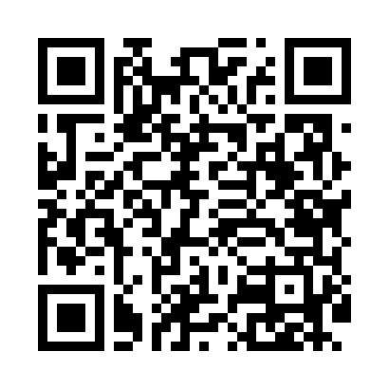
Номер товарно-транспортной накладной: |  |  | Торговый представитель: Karimov Amirjon
Поставщик: Toshkent falcon fly 2 |  |  | Телефон торгового представителя: +998915200523
Дата отгрузки: 07.10.2025 |  |  | Контрагент: """" Klient
Дата консигнации: |  |  | Адрес:
Доставщик: |  |  | Телефон:
Телефон доставщика:
Время заказа: 07.10.2025 12:13:00
№ | Штрих-код | Название товаров (работ,услуг) | Количество | Количество в кейсе | Цена | Сумма
 |  |  | 173 |  |  | 280.4
1 | 6905621392395 | Металл санчқи DB-92-39 | 4 | 4 шт. | 2.90 | 11.60
2 | 6805019698767 | Коврики напольные для ванной комнаты 45*75 DB -98-76 | 2 | 2 шт. | 4.50 | 9
3 | 6805019698804 | Сервировочные коврики 30*45 DB-98-80 | 36 | 36 шт. | 0.40 | 14.40
4 | 2112345678924 | Кошик 1010 6 DB-3-30 | 5 | 5 шт. | 1.10 | 5.50
5 | 6900002117512 | Вилка маленкий DB-7-51 | 2 | 2 шт. | 2.60 | 5.20
6 | 6920250671024 | Пластиковый салатница 60185 DB-67-102 | 30 | 30 шт. | 2.20 | 66
7 | 6920250671208 | Пластмас ликобчали чашка 76603 DB-67-120 | 30 | 30 шт. | 3.60 | 108
8 | 6920250671086 | Пластмас соусница 63003 7.5x7.5x2.5 см DB-67- 108 | 30 | 30 шт. | 0.70 | 21
9 | None | Венчик ёгоч ручка большой FA-74-56 | 4 | 4 шт. | 0.70 | 2.80
10 | 6920251524510 | Пластмассовая подставка для Бумаги 8800 DB-15 2-451 | 8 | 8 шт. | 2 | 16
11 | 3567802835072 | Пластмассовый столовый поднос, JB-06, 32.5×19 см, XP-35-7 | 20 | 20 шт. | 0.70 | 14
12 | 2018885925736 | Поднос столовый пластмасс 40.5 sm XP-11-5 | 1 | 1 шт. | 3.50 | 3.50
13 | 2012927143041 | Поднос столовый пластмасс 30.4x40.5 sm XP-11- 2 | 1 | 1 шт. | 3.40 | 3.40
Итого: 280.4$|->UZS: 3,505,000.00

